Muudatuse sisu
Raasiku Kooli Kaasava hariduse projekti muudatuse sisu ülevaade
Ettevõte | Kategooria kirjeldus | Loetelu vahenditest | Summa kokku
MATLE | õppevahendid, -mängud ja -materjal | Kellatark ja numbritark 12.50 € Tähetark ja sõnatark 12.50 € Vastandsõna-omadussõnad 10.50 € Vastandsõna-määrsõnad 10.50 € Lustakad laused topeltkaartidega 13.90 € Seame silbid sõnadeks 6,50 € | 69.4

Studium | õppevahendid, -mängud ja -materjal | Häälikupikkuste tabelid Jutustades jutustama 2 Kirjutades kirjutama. 1.-3. vihik komplekt Postikulu (pakiautomaat) Kaasava hariduse projekt | 80.81

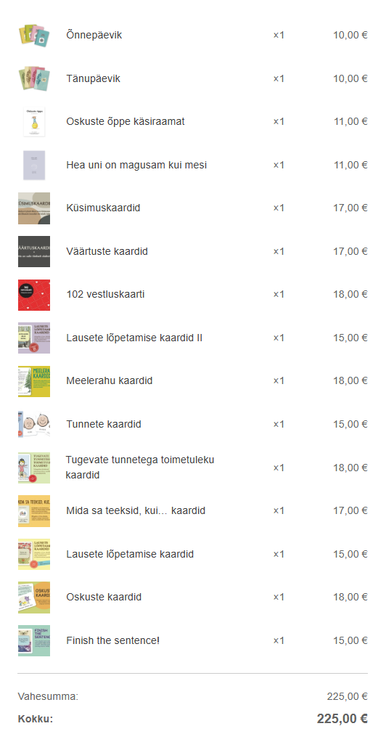
Boostbox OÜ | õppevahendid, -mängud ja -materjal | TTS Big-Point heli salvestavad nupud - 6tk Tootekood: EL00389 | 613.04
Õnnevalem oü | õppevahendid, -mängud ja -materjal | tegevuskaardid, tunnete kaardid, eneseanalüüsi ja eneseväljendust toetavad kaardid (pakkumine siin failis pildina juures) | 225
A&T Trading OÜ | õppevahendid, -mängud ja -materjal | pakkumine 106944 lisatud eraldi failina kaasa | 6331.06

 |  |  | 7319.31

